Planilha1
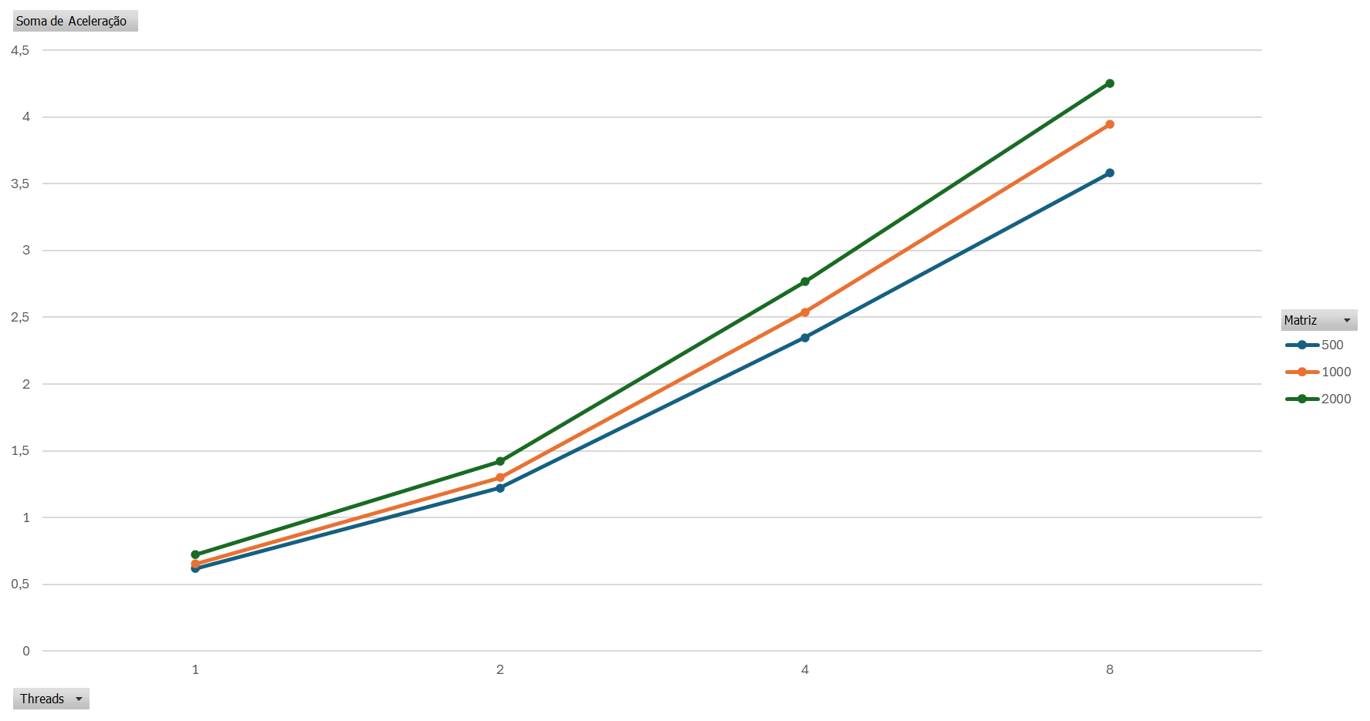
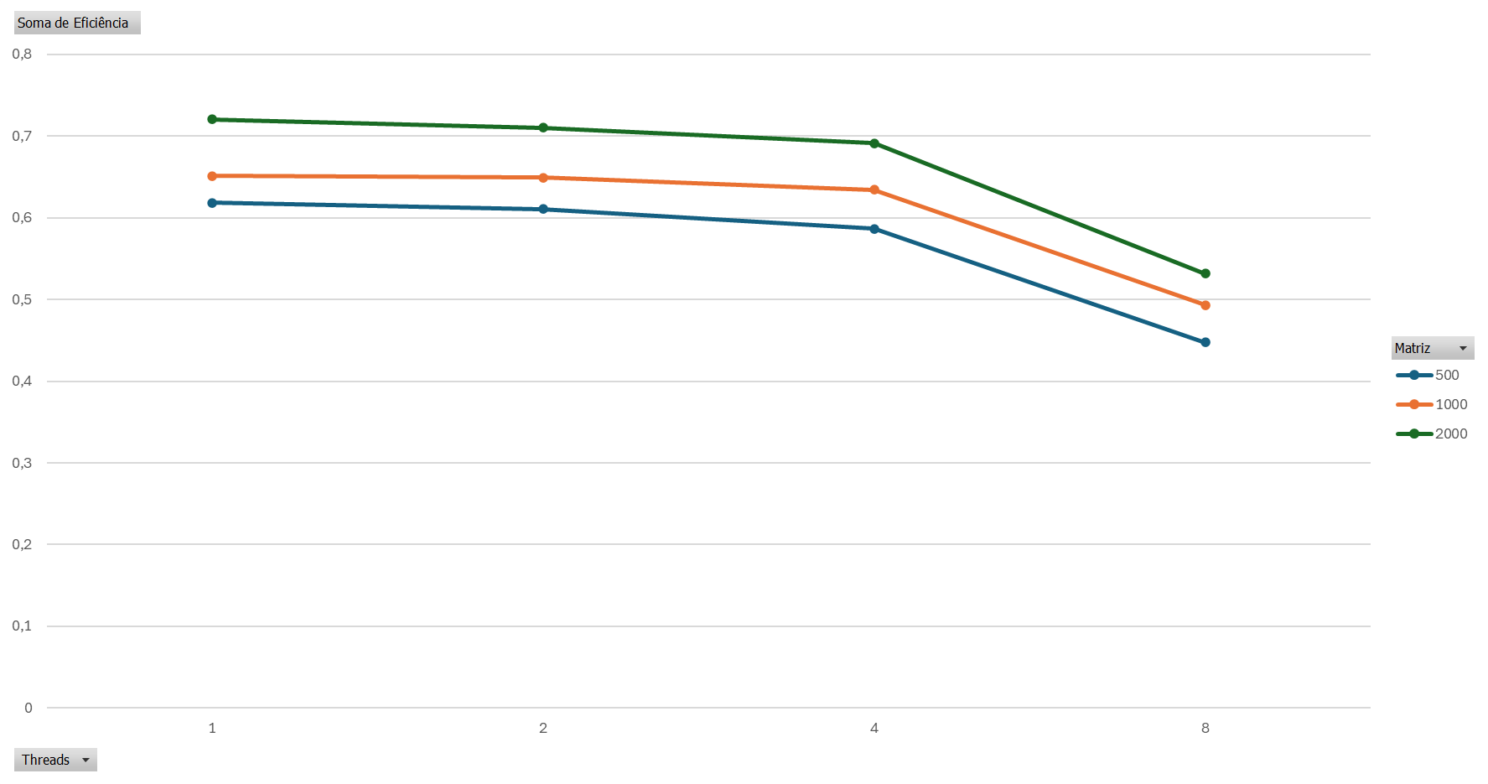
matriz | sequencial | threads | tempo 1 | Tempo 2 | Tempo 3 | Tempo 4 | Tempo 5 | tempo médio | aceleração | eficiência
500 | 0.326929 | 1 | 0.5318605 | 0.53049785 | 0.52445745 | 0.53116422 | 0.52515271 | 0.528626546 | 0.61844983472 | 0.61844983472
500 | 0.326929 | 2 | 0.26659914 | 0.26949225 | 0.26664561 | 0.26759689 | 0.26811641 | 0.26769006 | 1.2212967489 | 0.61064837447
500 | 0.326929 | 4 | 0.13867138 | 0.13947147 | 0.13956815 | 0.13966654 | 0.1393384 | 0.139343188 | 2.3462144414 | 0.58655361036
500 | 0.326929 | 8 | 0.09326589 | 0.08959059 | 0.0905304 | 0.09022321 | 0.09290791 | 0.0913036 | 3.5806802799 | 0.44758503498
1000 | 2.790417 | 1 | 4.28475994 | 4.29660693 | 4.26934279 | 4.28683371 | 4.27919541 | 4.283347756 | 0.65145702823 | 0.65145702823
1000 | 2.790417 | 2 | 2.15098697 | 2.14761278 | 2.150051 | 2.14654539 | 2.14690132 | 2.148419492 | 1.298823163 | 0.64941158149
1000 | 2.790417 | 4 | 1.09995587 | 1.09629314 | 1.10081928 | 1.10040646 | 1.09962611 | 1.099420172 | 2.5380805911 | 0.63452014777
1000 | 2.790417 | 8 | 0.70567747 | 0.70699913 | 0.7061317 | 0.70952091 | 0.70921274 | 0.70750839 | 3.9440055262 | 0.49300069078
2000 | 25.364759 | 1 | 34.95546545 | 34.98967067 | 35.20550266 | 35.49503794 | 35.2987837 | 35.188892084 | 0.72081720957 | 0.72081720957
2000 | 25.364759 | 2 | 17.86230572 | 17.81072503 | 17.79314378 | 17.81385471 | 17.99774387 | 17.855554622 | 1.4205528496 | 0.71027642481
2000 | 25.364759 | 4 | 9.15932244 | 9.15241351 | 9.06438165 | 9.13376913 | 9.35309458 | 9.172596262 | 2.7652758582 | 0.69131896454
2000 | 25.364759 | 8 | 5.9456758 | 5.9064905 | 5.99461025 | 6.0044664 | 5.97228689 | 5.964705968 | 4.2524743275 | 0.53155929094

Planilha2
Matriz | Threads | Aceleração | Eficiência | Soma de Eficiência | Rótulos de Coluna
500 | 1 | 0.61844983472 | 0.61844983472 | Rótulos de Linha | 500 | 1000 | 2000 | Total Geral
500 | 2 | 1.2212967489 | 0.61064837447 | 1 | 0.61844983472 | 0.65145702823 | 0.72081720957 | 1.9907240725
500 | 4 | 2.3462144414 | 0.58655361036 | 2 | 0.61064837447 | 0.64941158149 | 0.71027642481 | 1.9703363808
500 | 8 | 3.5806802799 | 0.44758503498 | 4 | 0.58655361036 | 0.63452014777 | 0.69131896454 | 1.9123927227
1000 | 1 | 0.65145702823 | 0.65145702823 | 8 | 0.44758503498 | 0.49300069078 | 0.53155929094 | 1.4721450167
1000 | 2 | 1.298823163 | 0.64941158149 | Total Geral | 2.2632368545 | 2.4283894483 | 2.6539718899 | 7.3455981927
1000 | 4 | 2.5380805911 | 0.63452014777
1000 | 8 | 3.9440055262 | 0.49300069078
2000 | 1 | 0.72081720957 | 0.72081720957
2000 | 2 | 1.4205528496 | 0.71027642481
2000 | 4 | 2.7652758582 | 0.69131896454
2000 | 8 | 4.2524743275 | 0.53155929094

